SISTEMA_CLIMATIZACIONAA
 | REPORTE FOTOGRÁFICO - Sistema de Climatización A/A
Nombre de la Estacion: | SAN_DAMIAN
Nombre de Localidad: | SAN DAMIAN
Fecha: | 24/06/2026 - 24/06/2026
Direccion: | CERRO YANACERI
ID site: | LI1188
CRQ: | CRQ000000088072
Sticker Año mantenimiento |  |  | Letrero de Localidad beneficiaria o GPS
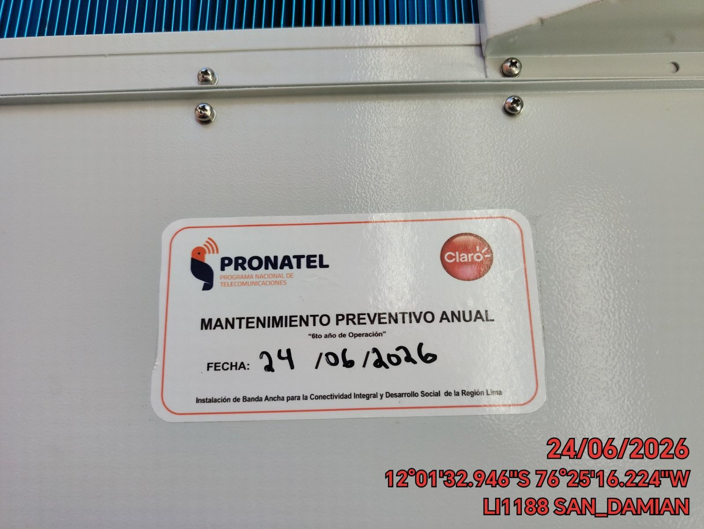 |  |  | 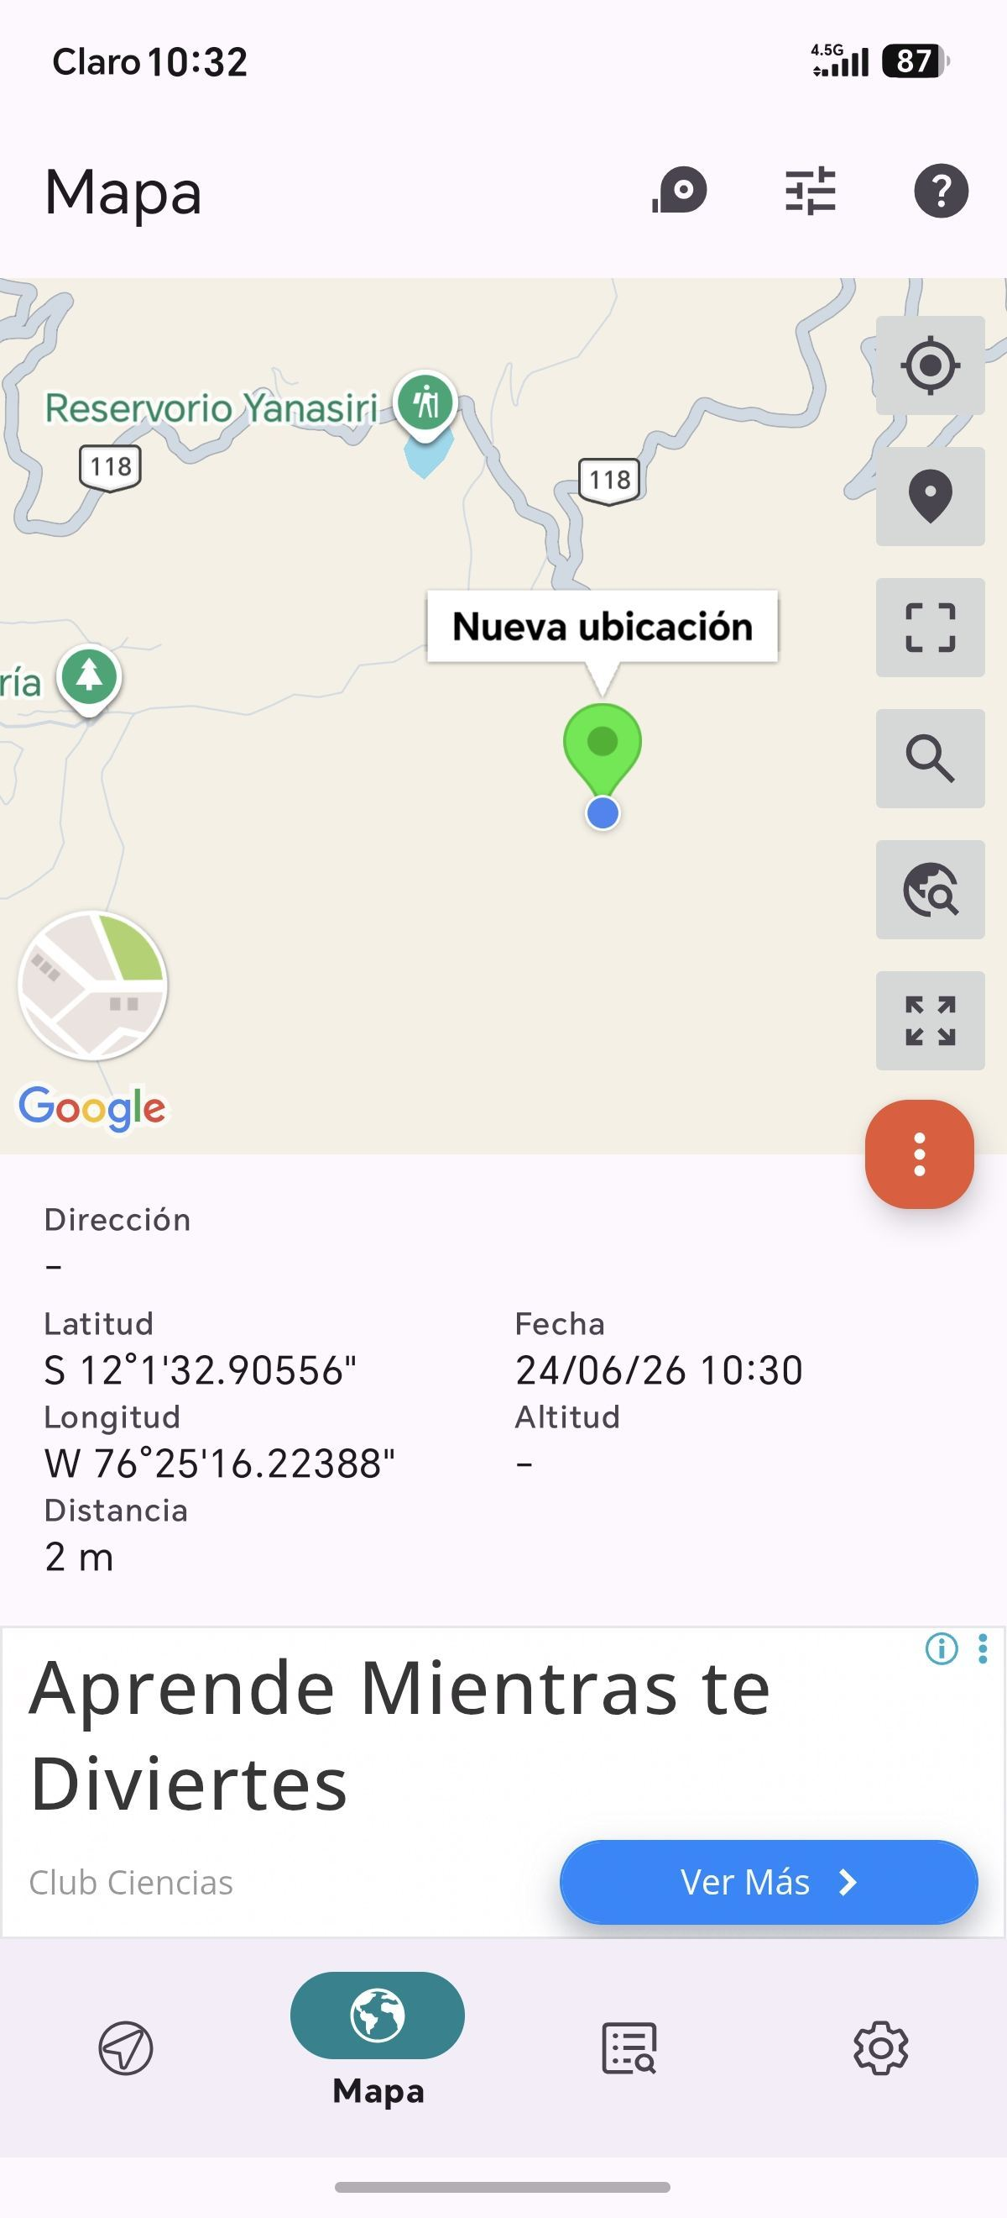

VERIFICACION DE PARAMETROS DE OPERACION: TEMPERATURA [°C]
ANTES |  | DURANTE |  | DESPUES
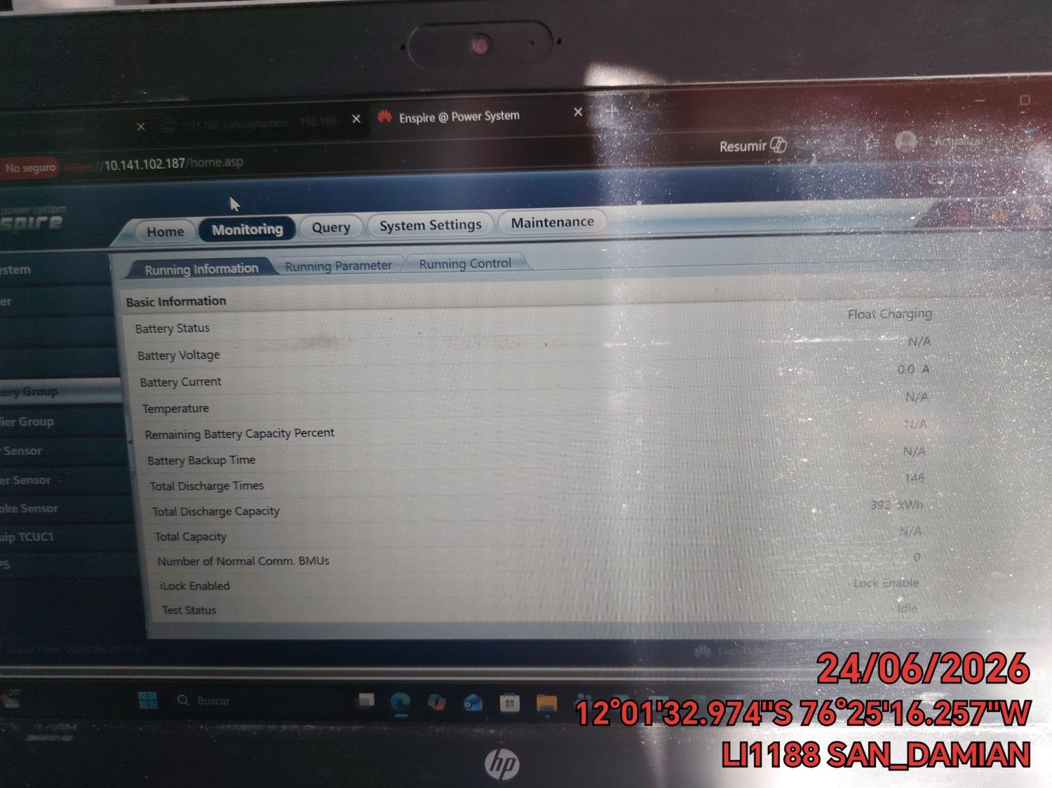 |  | 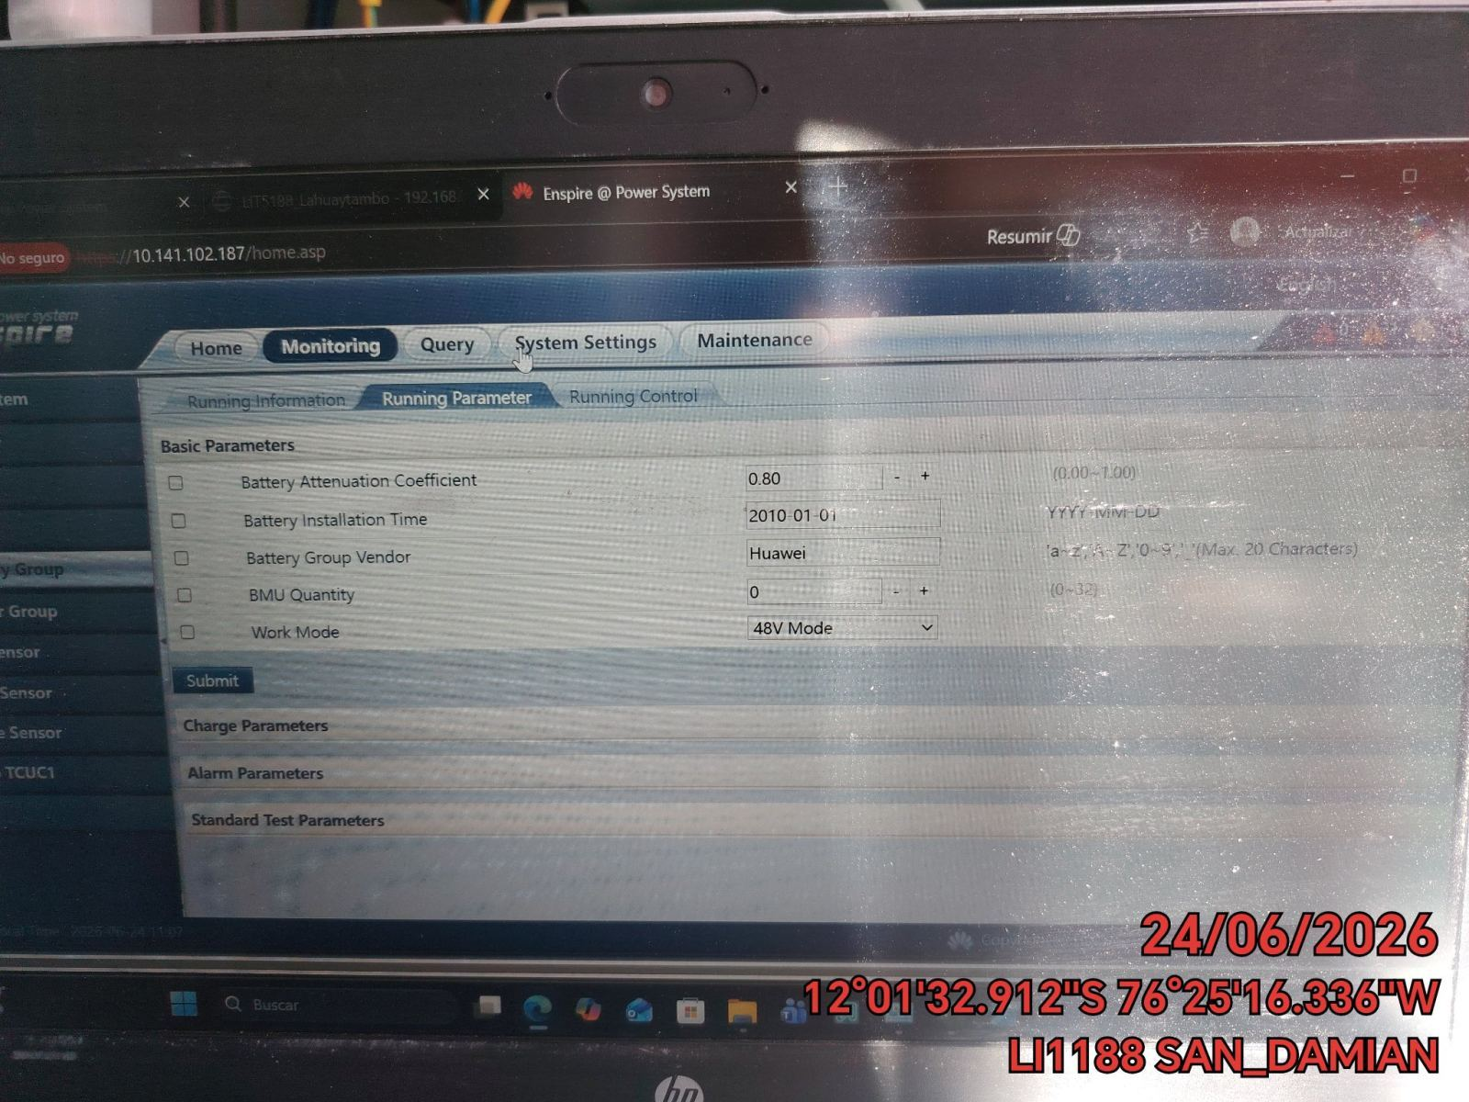 |  | 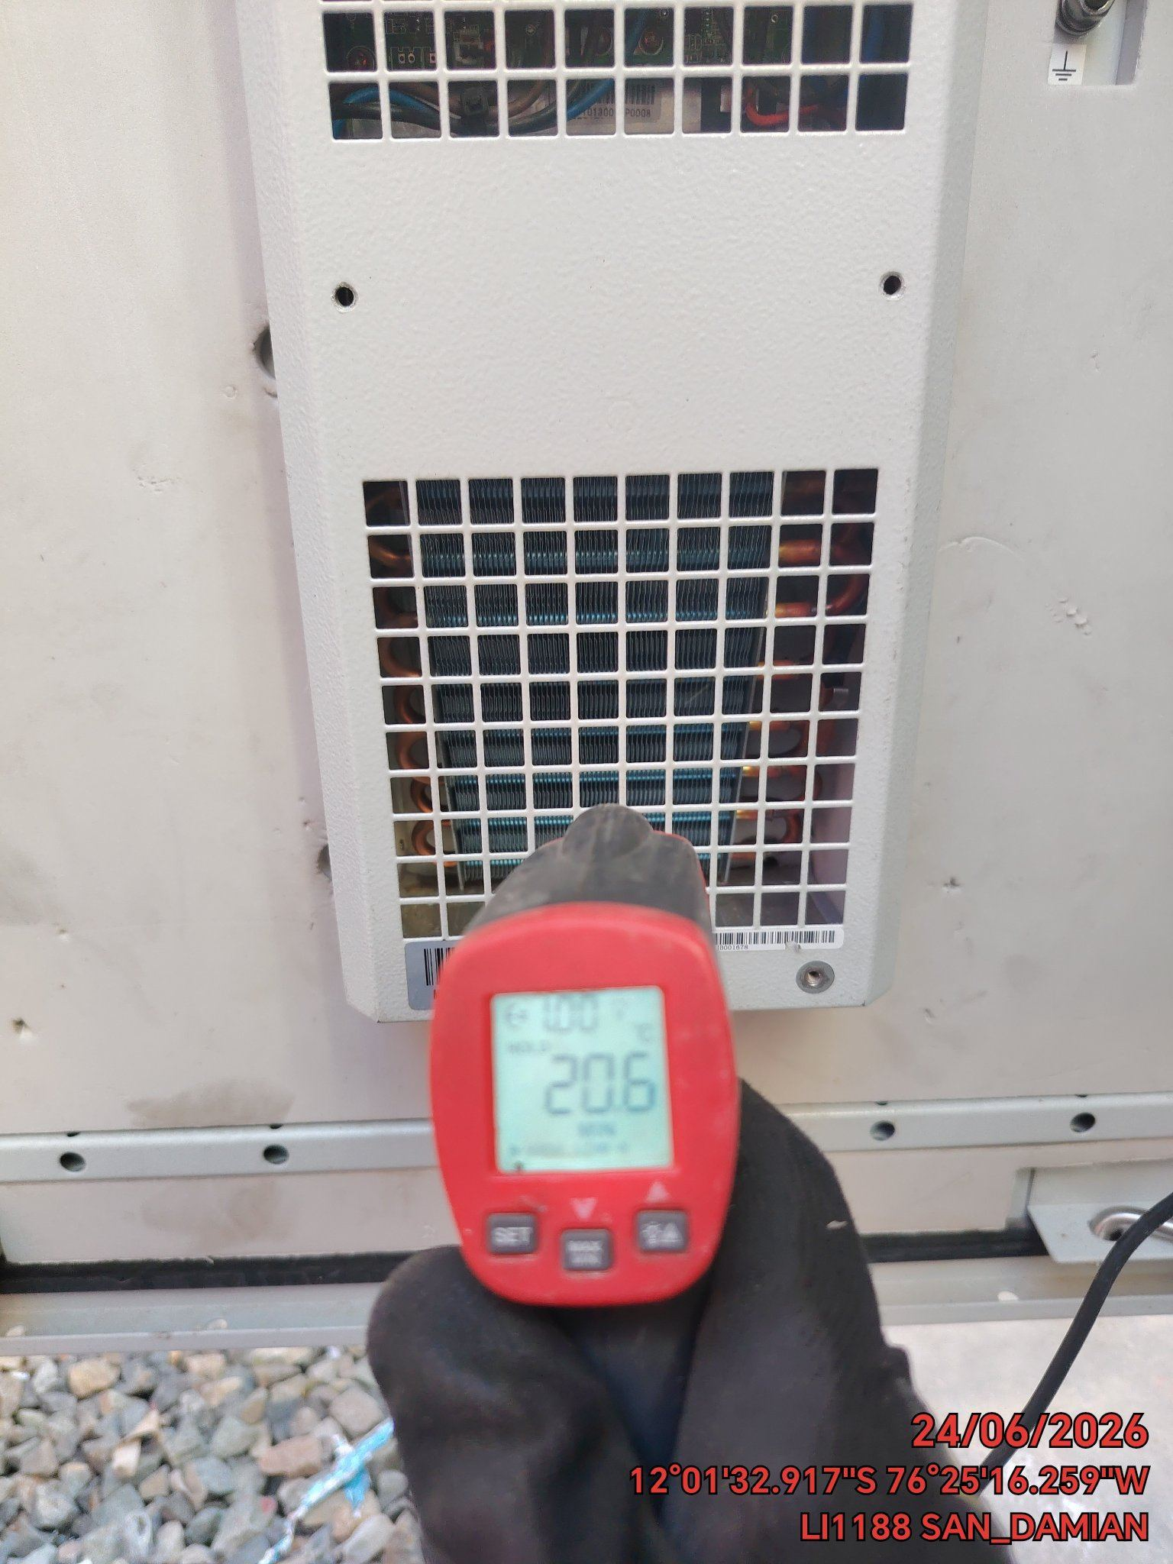

LIMPIEZA DE MOTOR DEL CONDENSADOR
ANTES |  | DURANTE |  | DESPUES
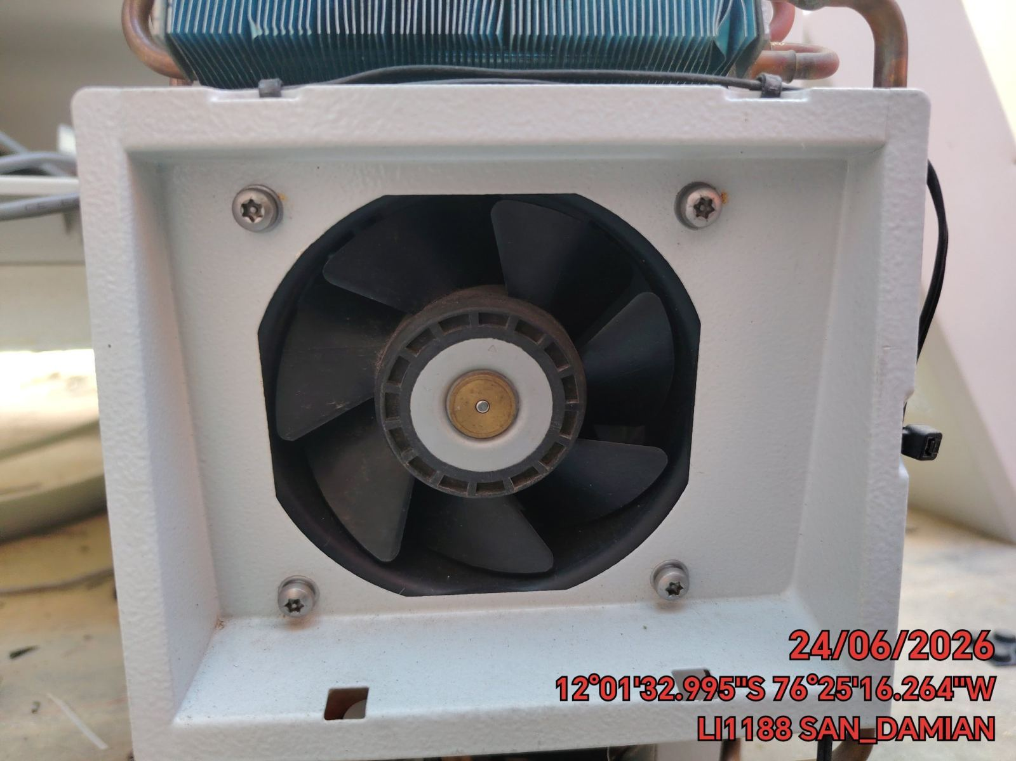 |  | 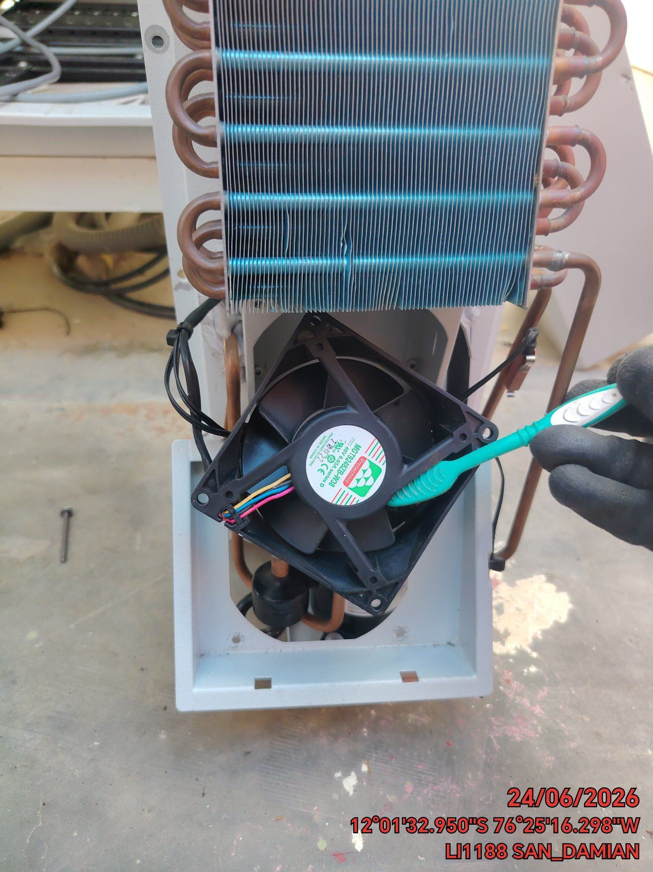 |  | 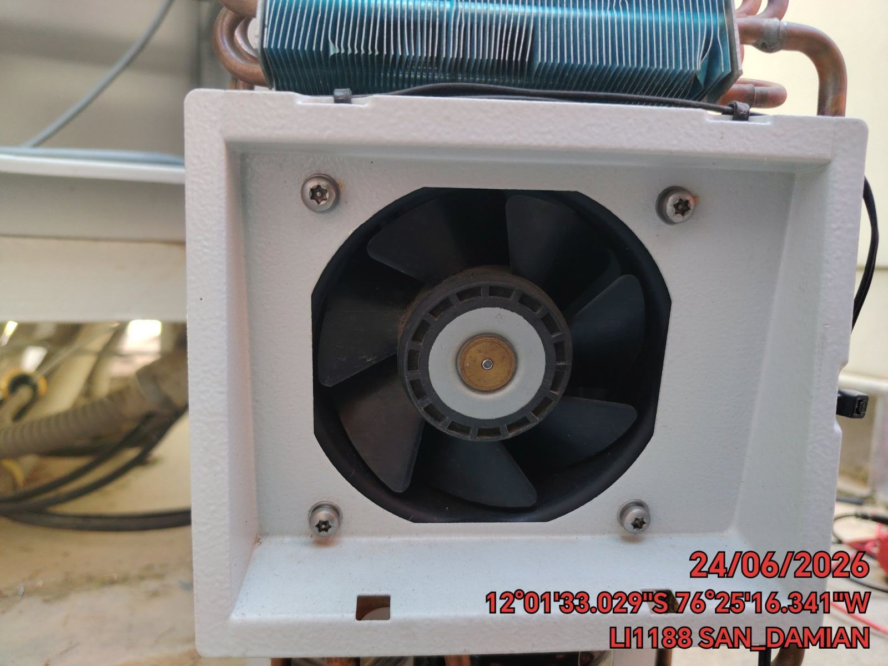

LIMPIEZA DE SERPENTIN DEL CONDENSADOR
ANTES |  | DURANTE |  | DESPUES
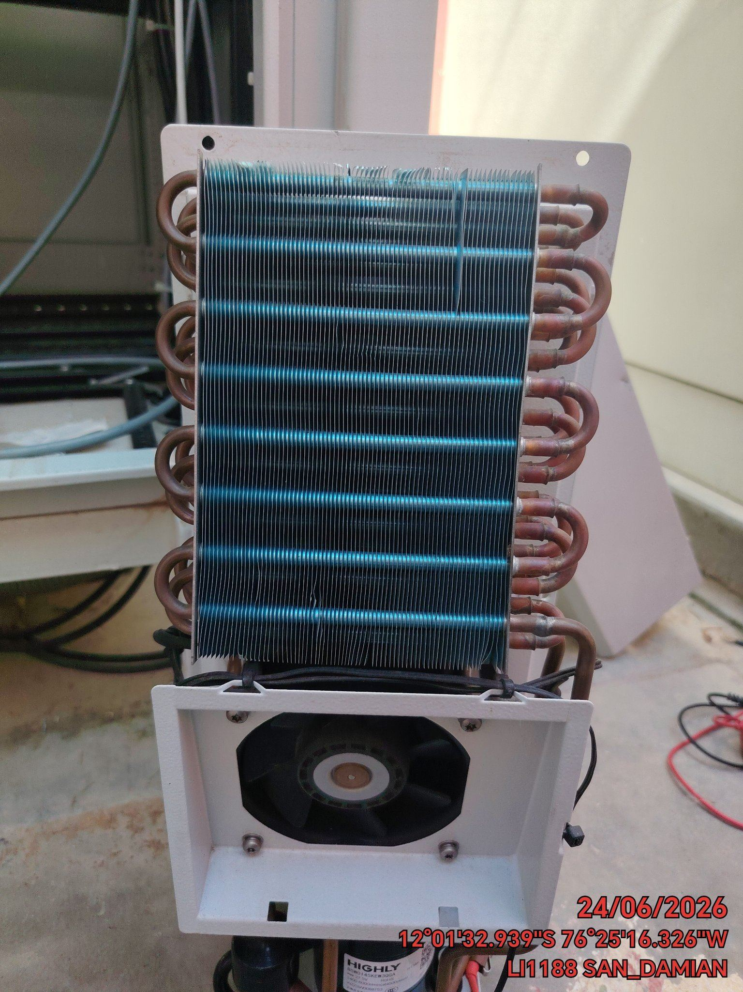 |  | 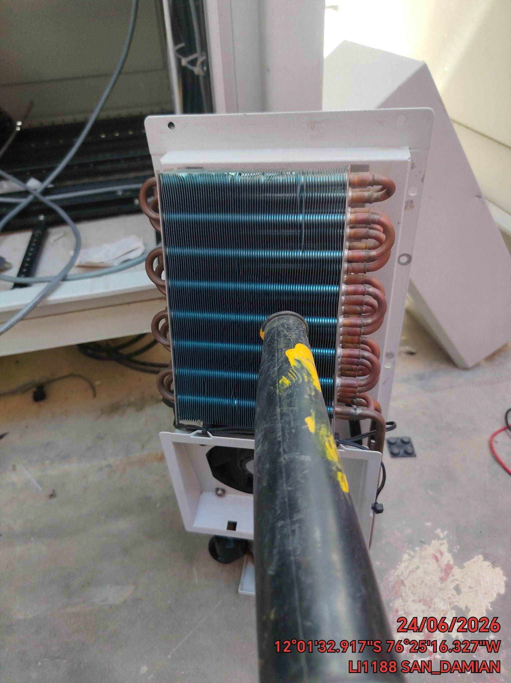 |  | 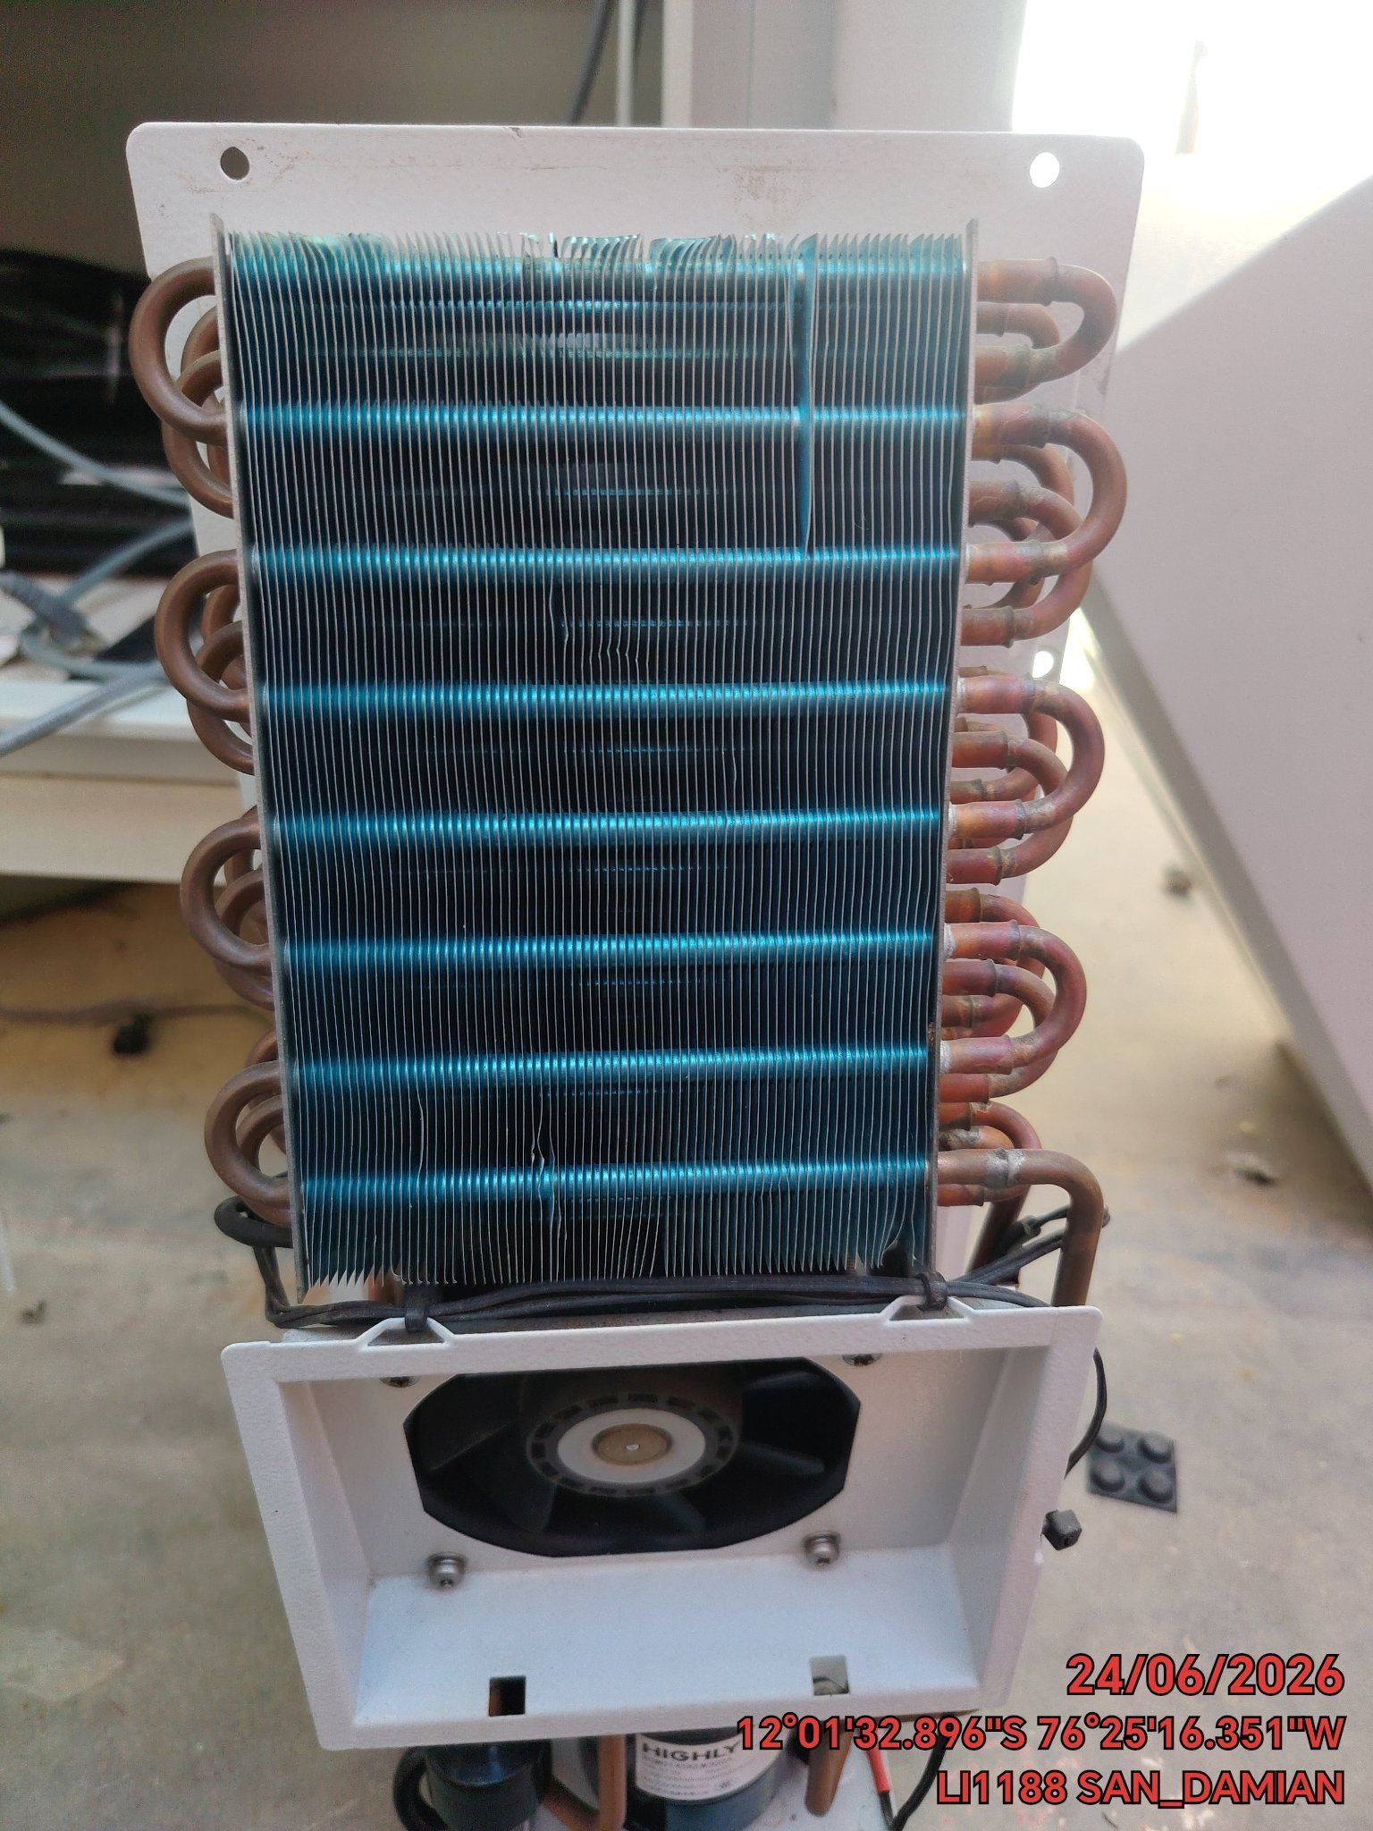

REVISION DE TARJETAS DE CONTROL
ANTES |  | DURANTE |  | DESPUES
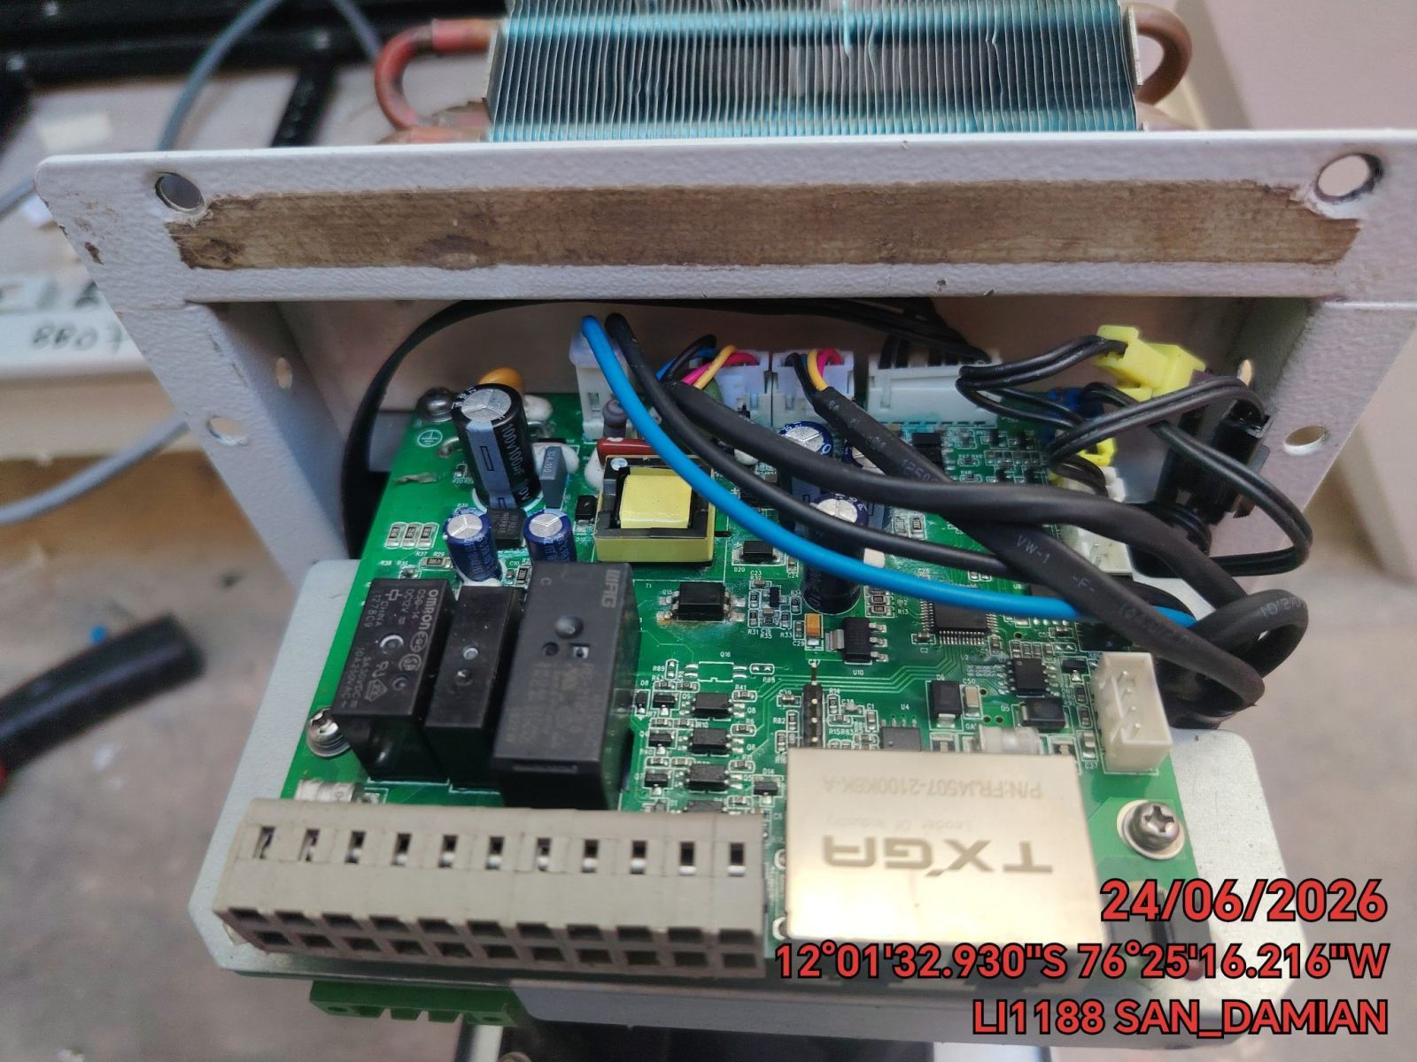 |  | 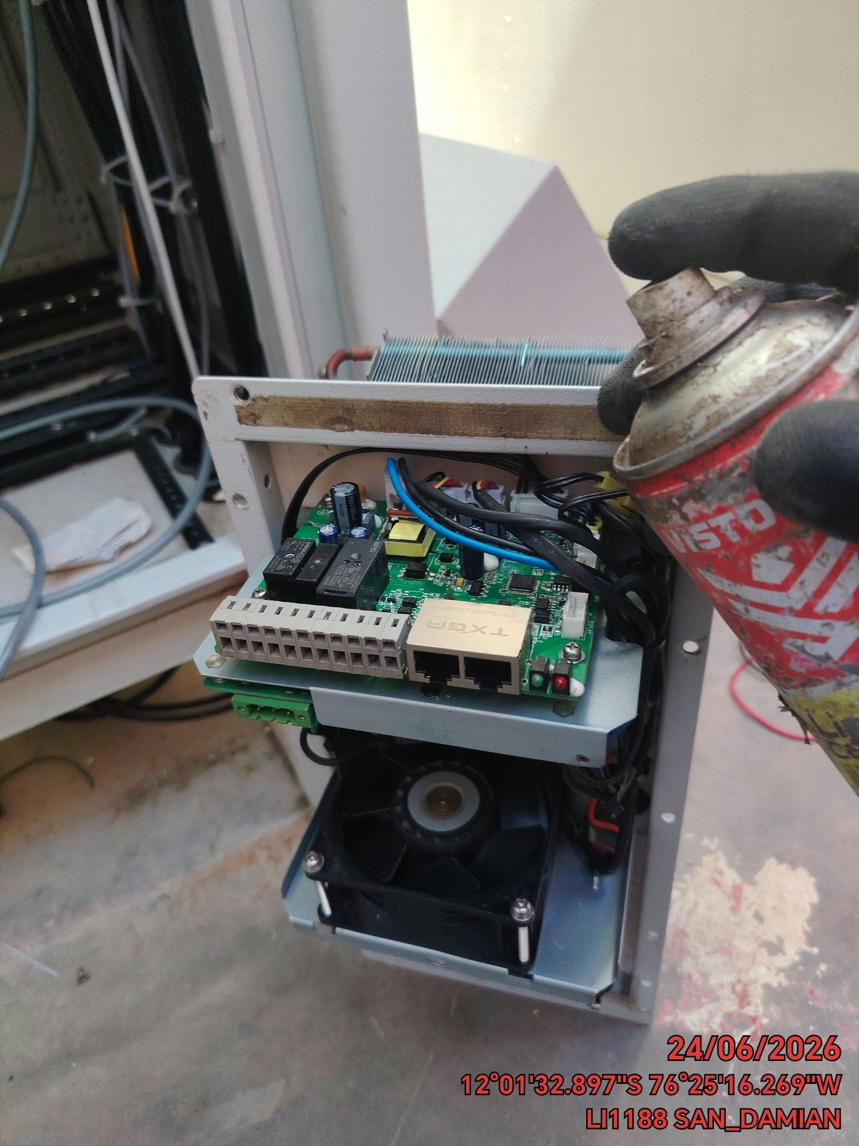 |  | 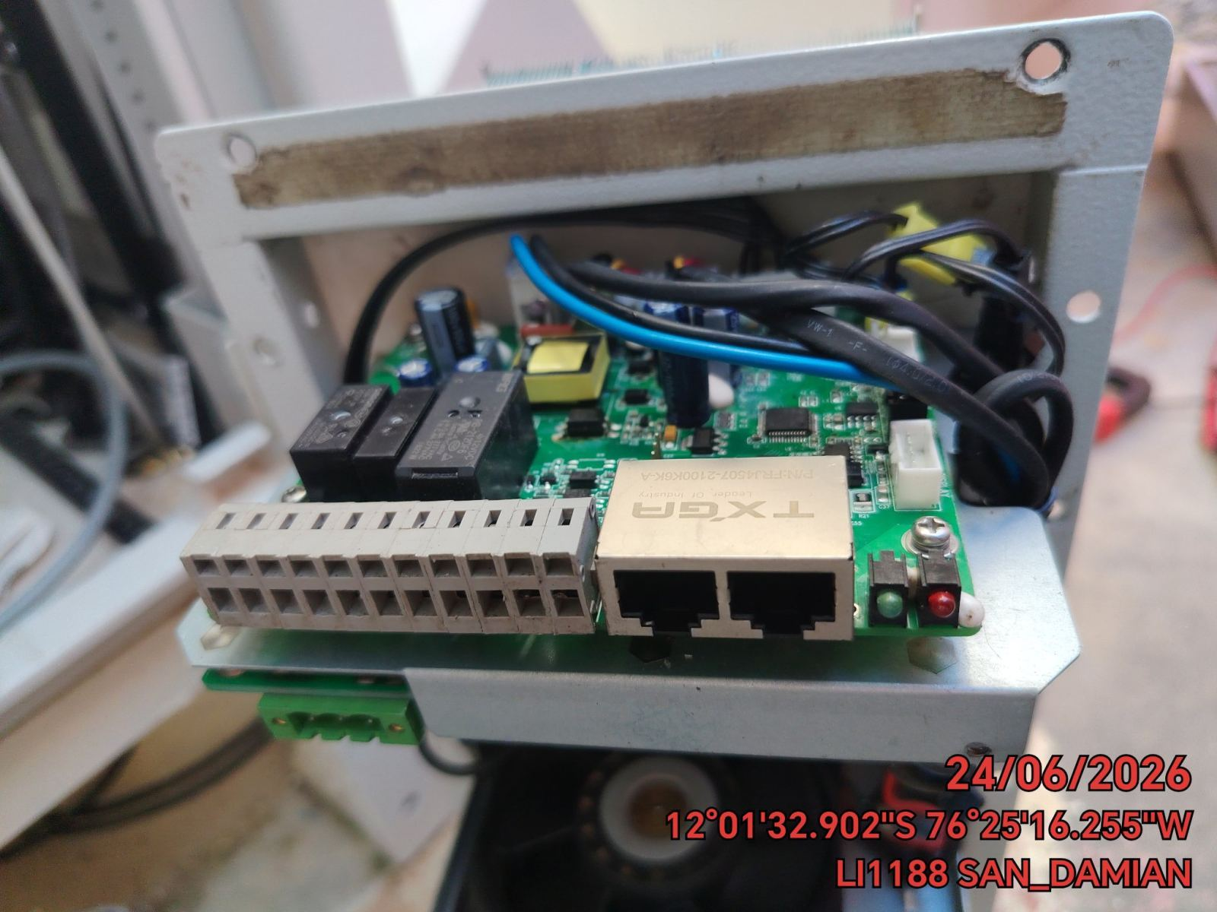

REVISION DE COMPRESOR Y RESISTENCIA ELECTRICA
ANTES |  | DURANTE |  | DESPUES
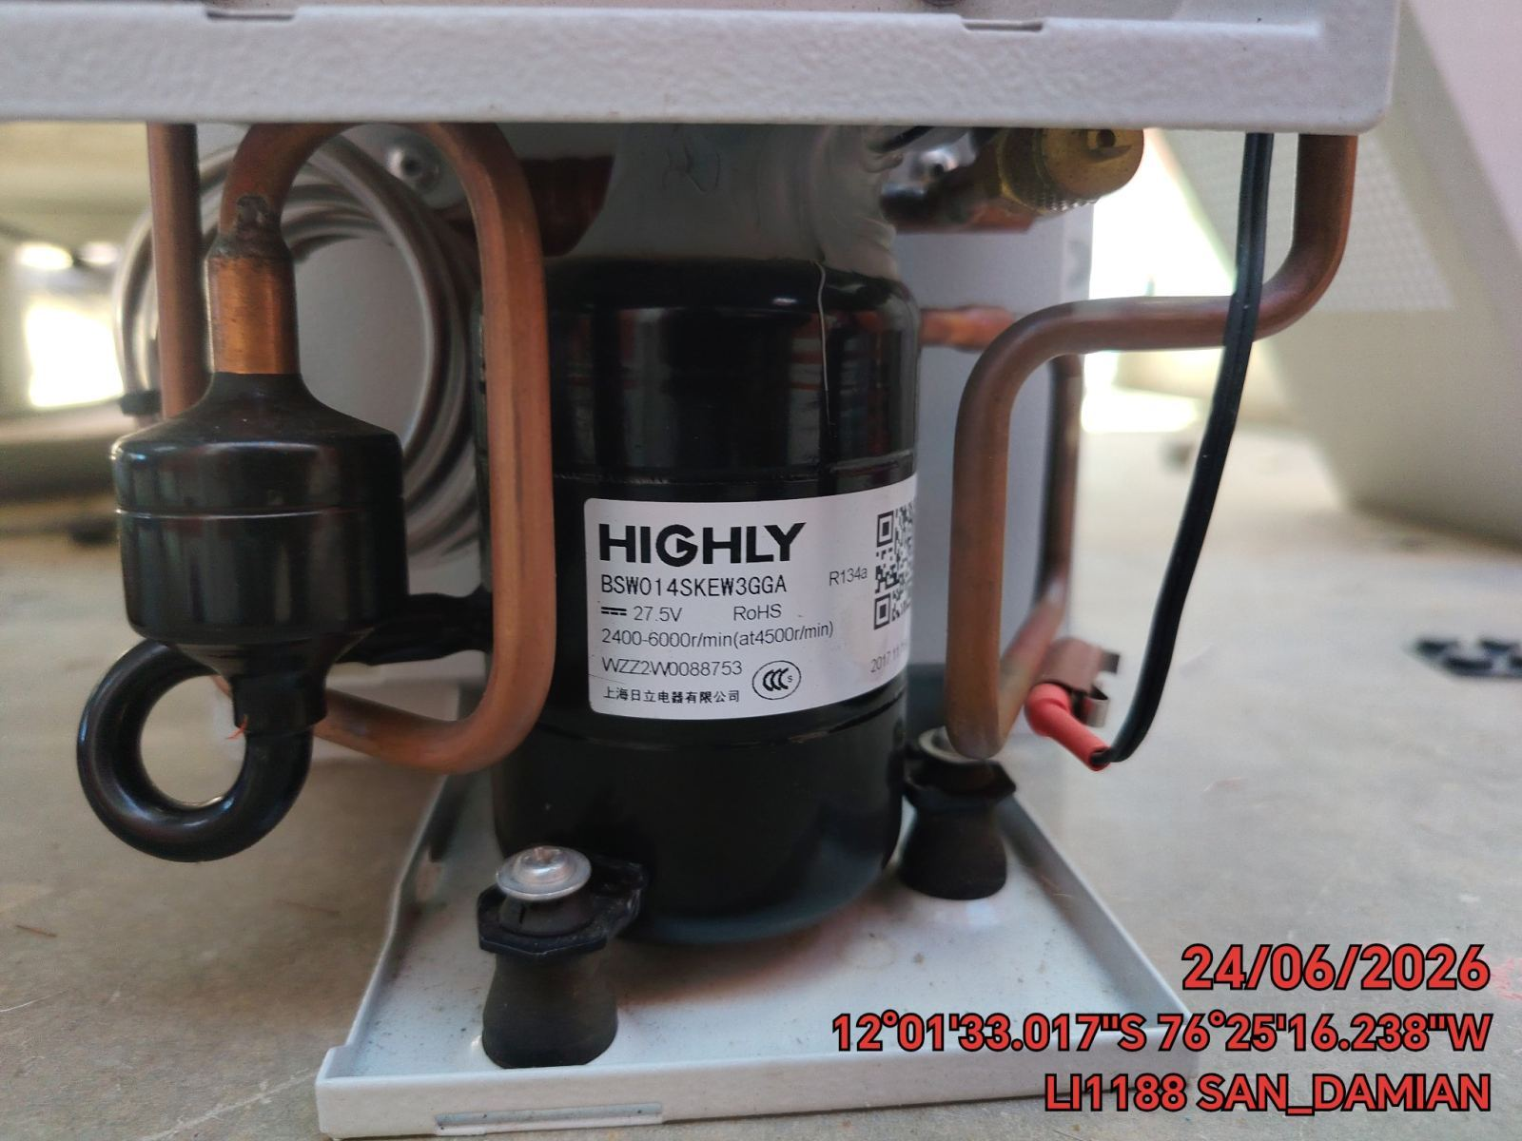 |  | 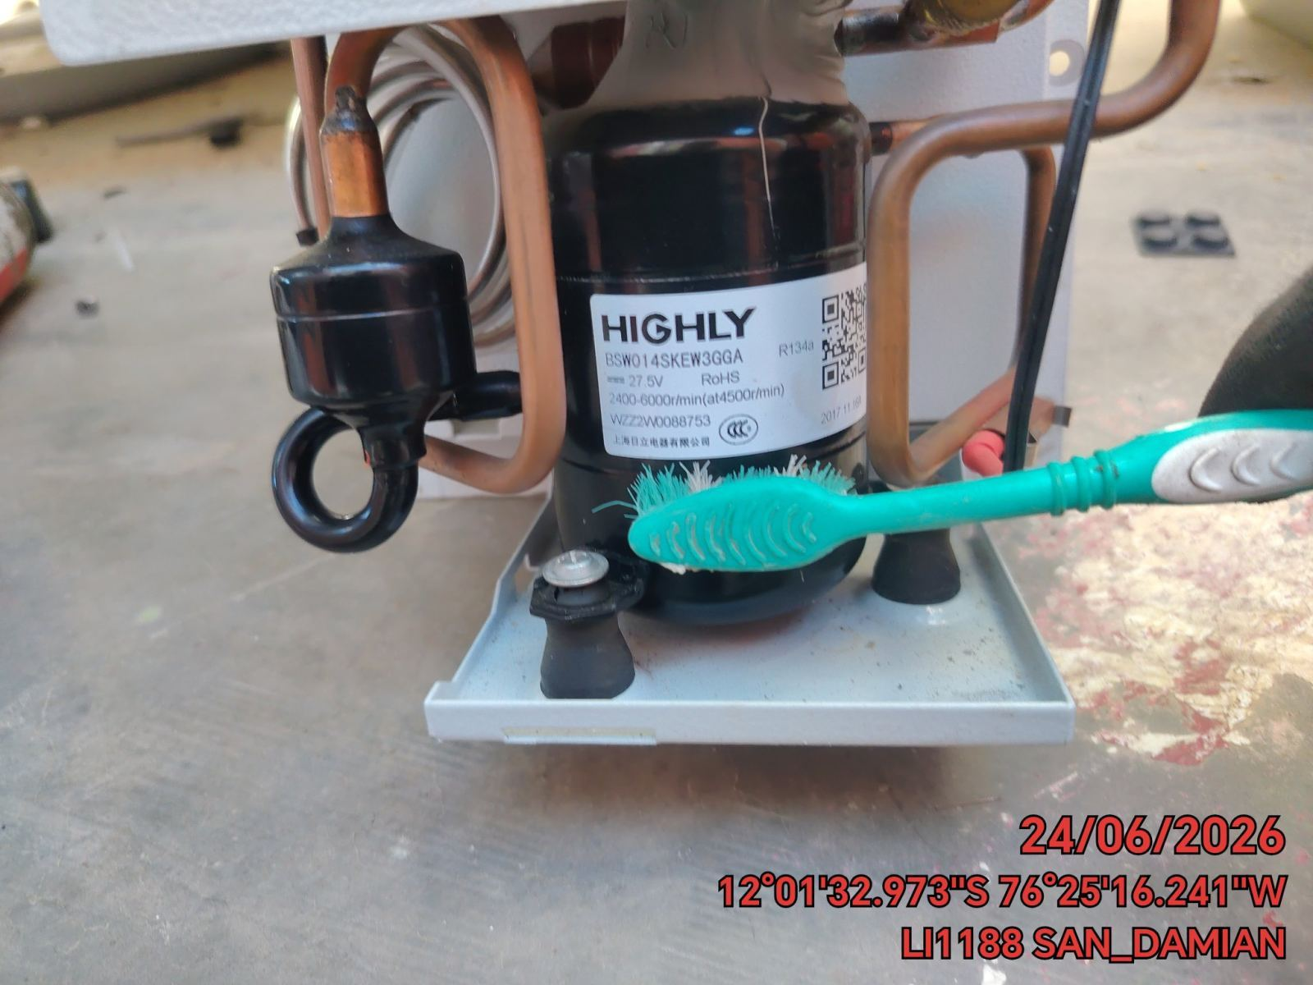 |  | 